Vảy PET- Tháng
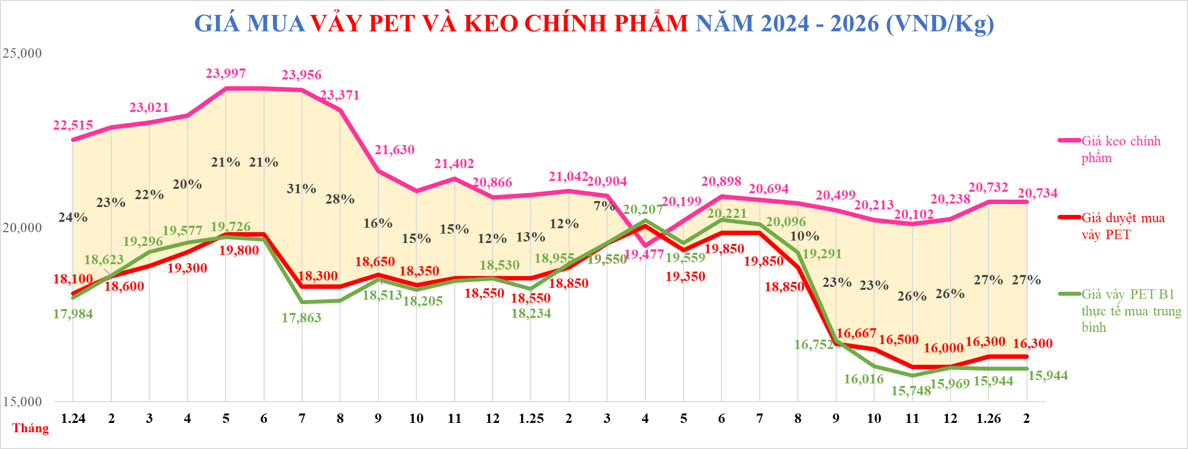

 |  |  |  |  |  |  |  |  |  |  |  |  |  |  |  |  |  |  |  |  |  |  |  |  |  |  | Data | 1.24 | 2 | 3 | 4 | 5 | 6 | 7 | 8 | 9 | 10 | 11 | 12 | 1.25 | 2 | 3 | 4 | 5 | 6 | 7 | 8 | 9 | 10 | 11 | 12 | 1.26 | 2 | 3 | 4 | 5 | 6 | 7 | 8 | 9 | 10 | 11 | 12
 |  |  |  |  |  |  |  |  |  |  |  |  |  |  |  |  |  |  |  |  |  |  |  |  |  |  | Tỷ giá USD | 24,210 | 24,250 | 24,490 | 24,690 | 25,475 | 25,250 | 25,270 | 25,130 | 24,580 | 24,410 | 25,120 | 25,140 | 25,290 | 25,050 | 25,400 | 25,460 | 25,830 | 25,880 | 25,920 | 26,030 | 26,180 | 26,183 | 26,107 | 26,181 | 26,078 | 26,081
 |  |  |  |  |  |  |  |  |  |  |  |  |  |  |  |  |  |  |  |  |  |  |  |  |  |  | Giá keo chính phẩm | 22,515 | 22,868 | 23,021 | 23,209 | 23,997 | 23,988 | 23,956 | 23,371 | 21,630 | 21,054 | 21,402 | 20,866 | 20,940 | 21,042 | 20,904 | 19,477 | 20,199 | 20,898 | 20,788 | 20,694 | 20,499 | 20,213 | 20,102 | 20,238 | 20,732 | 20,734
 |  |  |  |  |  |  |  |  |  |  |  |  |  |  |  |  |  |  |  |  |  |  |  |  |  |  | Giá duyệt mua vảy PET | 18,100 | 18,600 | 18,900 | 19,300 | 19,800 | 19,800 | 18,300 | 18,300 | 18,650 | 18,350 | 18,550 | 18,550 | 18,550 | 18,850 | 19,550 | 20,050 | 19,350 | 19,850 | 19,850 | 18,850 | 16,667 | 16,500 | 16,000 | 16,000 | 16,300 | 16,300
 |  |  |  |  |  |  |  |  |  |  |  |  |  |  |  |  |  |  |  |  |  |  |  |  |  |  | Giá vảy ĐNA | 21,728 | 21,764 | 21,980 | 22,406 | 24,329 | 25,629 | 25,144 | 25,004 | 25,072 | 24,898 | 25,622 | 25,769 | 25,922 | 25,301 | 25,718 | 25,842 | 26,256 | 27,096 | 24,932 | 23,793 | 21,701 | 21,213 | 20,463 | 19,963 | 19,319 | 19,321
 |  |  |  |  |  |  |  |  |  |  |  |  |  |  |  |  |  |  |  |  |  |  |  |  |  |  | Giá vảy thể hiện | 18,100 | 18,600 | 18,900 | 19,300 | 19,800 | 19,800 | 18,300 | 18,300 | 18,650 | 18,350 | 18,550 | 18,550 | 18,550 | 18,850 | 19,550 | 20,050 | 19,350 | 19,850 | 19,850 | 18,850 | 16,667 | 16,500 | 16,000 | 16,000 | 16,300 | 16,300
 |  |  |  |  |  |  |  |  |  |  |  |  |  |  |  |  |  |  |  |  |  |  |  |  |  |  | Giá vảy PET B1 thực tế mua trung bình | 17,984 | 18,623 | 19,296 | 19,577 | 19,726 | 19,649 | 17,863 | 17,900 | 18,513 | 18,205 | 18,460 | 18,530 | 18,234 | 18,955 | 19,550 | 20,207 | 19,559 | 20,221 | 20,096 | 19,291 | 16,752 | 16,016 | 15,748 | 15,969 | 15,944 | 15,944
 |  |  |  |  |  |  |  |  |  |  |  |  |  |  |  |  |  |  |  |  |  |  |  |  |  |  | % Keo chính phẩm so với vảy PET | 24% | 23% | 22% | 20% | 21% | 21% | 31% | 28% | 16% | 15% | 15% | 12% | 13% | 12% | 7% | -3% | 4% | 5% | 5% | 10% | 23% | 23% | 26% | 26% | 27% | 27%
 |  |  |  |  |  |  |  |  |  |  |  |  |  |  |  |  |  |  |  |  |  |  |  |  |  |  | Chênh lệch | 4,415 | 4,268 | 4,121 | 3,909 | 4,197 | 4,188 | 5,656 | 5,071 | 2,980 | 2,704 | 2,852 | 2,316 | 2,390 | 2,192 | 1,354 | (573) | 849 | 1,048 | 938 | 1,844 | 3,832 | 3,713 | 4,102 | 4,238 | 4,432 | 4,434
 |  |  |  |  |  |  |  |  |  |  |  |  |  |  |  |  |  |  |  |  |  |  |  |  |  |  | Giá bán rPET | 1,250 | 1,250 | 1,250 | 1,250 | 1,300 | 1,300 | 1,300 | 1,300
 |  |  |  |  |  |  |  |  |  |  |  |  |  |  |  |  |  |  |  |  |  |  |  |  |  |  | Giá chính phẩm dự báo | 22,515 | 22,868 | 23,021 | 23,209 | 23,997 | 23,988 | 23,956 | 23,371 | 21,630 | 21,054 | 21,402 | 20,866 | 20,940 | 21,042 | 20,904 | 19,477 | 20,199 | 20,898 | 20,788 | 20,694 | 20,499 | 20,213 | 20,102 | 20,238 | 20,732 | 20,734
 |  |  |  |  |  |  |  |  |  |  |  |  |  |  |  |  |  |  |  |  |  |  |  |  |  |  | Giá vảy ĐNA (usd) | 898 | 898 | 898 | 908 | 955 | 1,015 | 995 | 995 | 1,020 | 1,020 | 1,020 | 1,025 | 1,025 | 1,010 | 1,013 | 1,015 | 1,017 | 1,047 | 962 | 914 | 829 | 810 | 784 | 762.5 | 740.8 | 740.8

Tháng | 1.24 | 2 | 3 | 4 | 5 | 6 | 7 | 8 | 9 | 10 | 11 | 12 | 1.25 | 2 | 3 | 4 | 5 | 6 | 7 | 8 | 9 | 10 | 11 | 12 | T1.26 | 2
Giá Resin (USD/ Tấn) | 930 | 943 | 940 | 940 | 942 | 950 | 948 | 930 | 880 | 863 | 852 | 830 | 828 | 840 | 823 | 765 | 782 | 808 | 802 | 795 | 783 | 772 | 770 | 773 | 795 | 795

GIÁ MUA VẢY PET VÀ KEO CHÍNH PHẨM NĂM 2024 - 2026 (VND/Kg)

